GUI F7.2&F7.7
Backlog ID | Backlog Item | User Story Description | Acceptance Criteria
PB_40 | Cập nhât quyền và định dạng cho người dùng | Với tư cách là BCN khoa tôi muốn tạo học hàm, học vị để có thể quản lý học hàm, học vị phục vụ mục đích quản lý thù lao | AC01 | Chỉ BCN Khoa mới có thể tạo học hàm, học vị mới.
 |  |  | AC02 | Tất cả các trường trên biểu mẫu đều bắt buộc. Nếu có vi phạm, hệ thống sẽ hiển thị thông báo lỗi ngay bên dưới trường vi phạm. Thông báo lỗi sẽ tự động biến mất sau khi người dùng điều chỉnh dữ liệu đúng. | 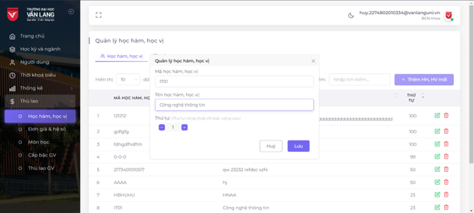
 |  |  | AC03 | * Quy tắc định dạng:
 |  |  |  | - Mã học vị chỉ cho phép nhập các ký tự: chữ cái, số, "-", "_". Độ dài tối đa của mã học vị là 50 ký tự.
 |  |  |  | - Độ dài tối đa của tên học vị là 100 ký tự.
 |  |  |  | - Thứ tự không được lớn hơn 100.
 |  |  |  | Nếu không tuân thủ các quy định trên, hệ thống sẽ hiển thị thông báo lỗi ngay bên dưới trường thông tin vi phạm. Thông báo lỗi sẽ tự động biến mất sau khi người dùng điều chỉnh dữ liệu.
 |  |  | AC04 | Hệ thống sẽ hiển thị thông báo "Mã học vị này đã tồn tại." nếu người dùng nhập mã học vị giống với mã đã có trong hệ thống.
 |  |  | AC05 | Sau khi lưu dữ liệu đầu vào thành công, hệ thống đóng hộp thoại Add form, hiển thị thông báo "Saved successfully!" ở góc trên bên phải màn hình & tự động ẩn sau 5 giây.
 |  |  | AC06 | Giao diện Thêm HH, HV được mở dưới dạng cửa form popup và người dùng có thể tự do di chuyển biểu mẫu (có thể kéo). Người dùng không thể thao tác với các chức năng tạo, cập nhật hoặc xóa trong khi biểu mẫu đang mở.
 |  |  | AC07 | Đã vượt qua kiểm tra tài liệu
 |  |  |  | + Kiểm tra chức năng: Đã vượt qua
 |  |  |  | + Kiểm tra tích hợp: Đã vượt qua

